Charts
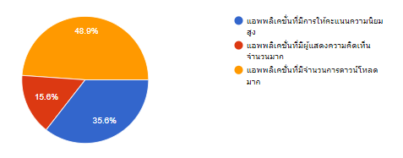
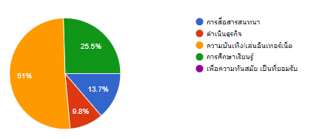
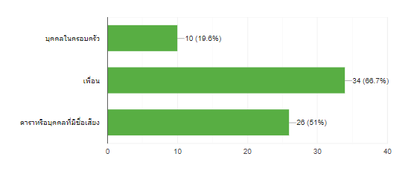
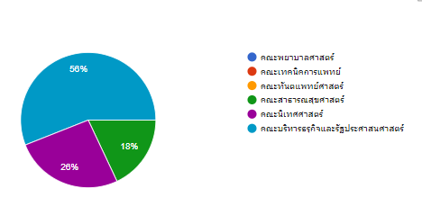
Count of 1. เพศ
 | Total
ชาย ปีที่ 2 | 14
ชาย ปีที่ 3 | 11
ชาย ปีที่ 4 | 6
หญิง ปีที่ 2 | 5
หญิง ปีที่ 3 | 7
หญิง ปีที่ 4 | 8

